手順書
操作手順書 |  |  |  |  | 作成日時：2019/09/02-20:48:41

 | １．操作環境

 |  |  | シナリオファイル名 | C:\Users\Administrator\Desktop\動作確認手順\一括出荷指示、出荷予定ﾌｧｲﾙ作成.winsnr

 | ２．操作手順

 |  | ２．１．シナリオ：一括出荷指示、出荷予定ﾌｧｲﾙ作成
 |  |  | ２．１．１． |  |  | 確認日 | 結果
 |  |  | 画面 | 画面コピー不要
 |  |  | 操作内容 | 更新前データを取得します。「データ更新結果」シートを参照。

 |  |  | ２．１．２．[一括出荷指示処理]ウィンドウ |  |  | 確認日 | 結果
 |  |  | 画面 | 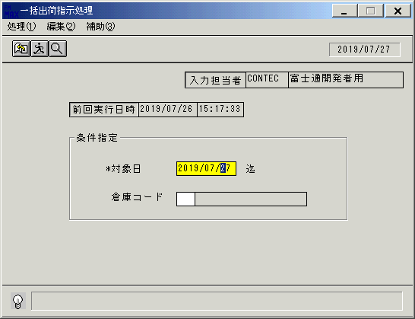
 |  |  | 操作内容 | 「一括出荷指示処理」ウィンドウを、初期表示します。

 |  |  | ２．１．３．[一括出荷指示処理]ウィンドウ - [一括出荷指示処理]ウィンドウ |  |  | 確認日 | 結果
 |  |  | 画面 | 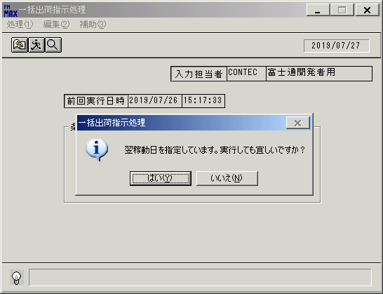
 |  |  | 操作内容 | 「対象日」項目を入力します。TabまたはEnterキーを押します。「実行確認」のメッセージが表示されます。「はい」を押します。

 |  |  | ２．１．４．[一括出荷指示処理]ウィンドウ |  |  | 確認日 | 結果
 |  |  | 画面 | 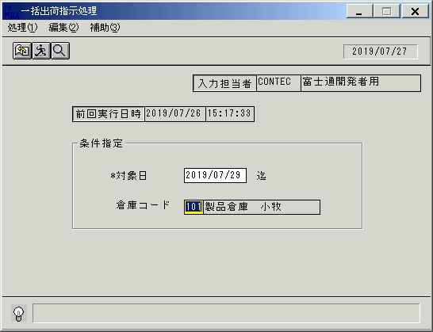
 |  |  | 操作内容 | 「倉庫コード」項目を入力します。

 |  |  | ２．１．４．[一括出荷指示処理]ウィンドウ - [一括出荷指示処理]ウィンドウ |  |  | 確認日 | 結果
 |  |  | 画面 | 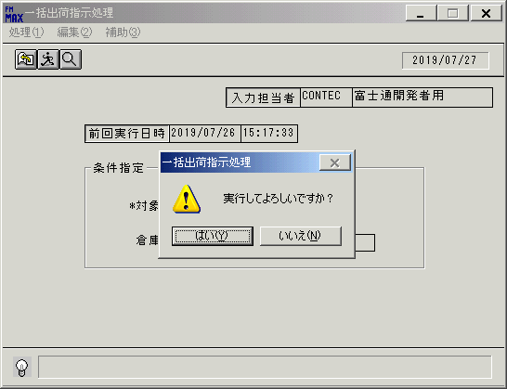
 |  |  | 操作内容 | TabまたはEnterキーを押します。「実行確認」のメッセージが表示されます。「はい」を押します。

 |  |  | ２．１．５．[一括出荷指示処理]ウィンドウ - [一括出荷指示処理]ウィンドウ |  |  | 確認日 | 結果
 |  |  | 画面 | 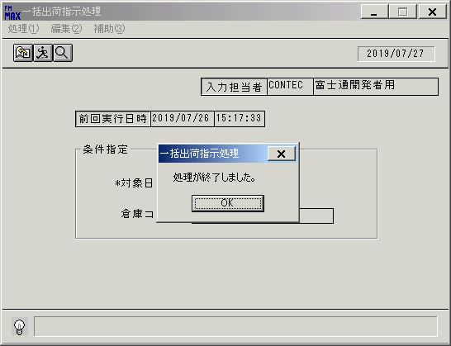
 |  |  | 操作内容 | 「OK」を押します。

 |  |  | ２．１．６．[一括出荷指示処理]ウィンドウ |  |  | 確認日 | 結果
 |  |  | 画面 | 
 |  |  | 操作内容 | 条件が入力されたまま画面が表示されます。

 |  |  | ２．１．７．[一括出荷指示処理]ウィンドウ - []ウィンドウ |  |  | 確認日 | 結果
 |  |  | 画面 | 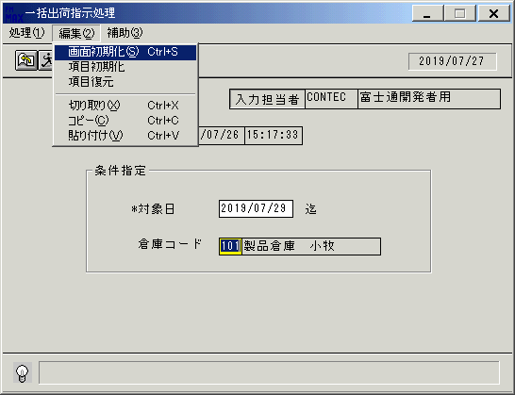
 |  |  | 操作内容 | 画面初期化します。

 |  |  | ２．１．８．[一括出荷指示処理]ウィンドウ |  |  | 確認日 | 結果
 |  |  | 画面 | 
 |  |  | 操作内容 | 初期表示画面になります。

 |  |  | ２．１．９．[一括出荷指示処理]ウィンドウ - []ウィンドウ |  |  | 確認日 | 結果
 |  |  | 画面 | 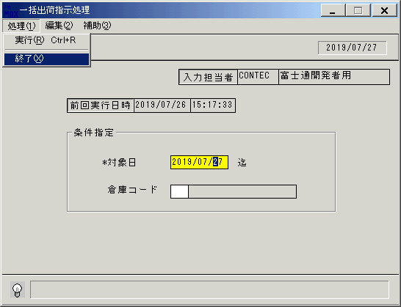
 |  |  | 操作内容 | 終了します。

 |  |  | ２．１．１０．[一括出荷指示処理]ウィンドウ - [一括出荷指示処理]ウィンドウ |  |  | 確認日 | 結果
 |  |  | 画面 | 
 |  |  | 操作内容 | 「はい」を押します。

画面ﾚｲｱｳﾄ
画面レイアウト |  |  |  |  |  |  |  |  |  |  | 名称 |  | 一括出荷指示処理 |  |  |  |  |  |  | 名称 |  |  |  |  |  | 変更履歴 |  | Ｖｅｒ． | 年月日 |  | 作成者 | Ｖｅｒ． | 年月日 | 作成者
 |  |  |  |  |  |  |  |  |  |  |  |  |  |  |  |  |  |  |  |  |  |  |  |  |  |  |  | 2.00 | 2006-11-03 |  | FJCL)齊藤
 |  |  |  |  |  |  |  |  |  |  | ＩＤ |  | SYKFP51 |  |  |  |  |  |  | ＩＤ |  |  |  |  |  |  |  | 2.01 | 2007-01-28 |  | FJCL)齊藤
 |  |  |  |  |  |  |  |  |  |  |  |  |  |  |  |  |  |  |  |  |  |  |  |  |  |  |  | 2.02 | 2007-03-10 |  | FJCL)齊藤

 |  |  |  |  |  |  |  |  |  |  |  |  |  |  |  |  |  |  |  |  |  |  |  |  | ＜利用部門＞
 |  |  |  |  |  |  |  |  |  |  |  |  |  |  |  |  |  |  |  |  |  |  |  |  |  | ・商品管理センター

 |  |  |  |  |  |  |  |  |  |  |  |  |  |  |  |  |  |  |  |  |  |  |  |  | ＜用途／目的＞
 |  |  |  |  |  |  |  |  |  |  |  |  |  |  |  |  |  |  |  |  |  |  |  |  |  | ・引当済みの製品に対して、物流部門に出荷指示を行う。
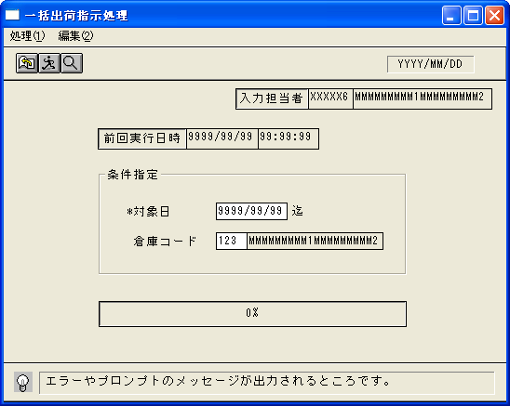

 |  |  |  |  |  |  |  |  |  |  |  |  |  |  |  |  |  |  |  |  |  |  |  |  | ＜機能＞
 |  |  |  |  |  |  |  |  |  |  |  |  |  |  |  |  |  |  |  |  |  |  |  |  |  | ・出荷指示対象の条件を入力し、指示データを作成する。
 |  |  |  |  |  |  |  |  |  |  |  |  |  |  |  |  |  |  |  |  |  |  |  |  |  |  | ※指定日迄の出荷予定分を対象とする。
 |  |  |  |  |  |  |  |  |  |  |  |  |  |  |  |  |  |  |  |  |  |  |  |  |  |  | ※倉庫の絞込みが可能。
 |  |  |  |  |  |  |  |  |  |  |  |  |  |  |  |  |  |  |  |  |  |  |  |  |  | ・海外受注分は海外倉庫への移動処理とする。

 |  |  |  |  |  |  |  |  |  |  |  |  |  |  |  |  |  |  |  |  |  |  |  |  | ＜検索画面＞
 |  |  |  |  |  |  |  |  |  |  |  |  |  |  |  |  |  |  |  |  |  |  |  |  | № |  | 項目 |  |  | 機能 |  |  |  |  | №
 |  |  |  |  |  |  |  |  |  |  |  |  |  |  |  |  |  |  |  |  |  |  |  |  |  |  | [HEAD]
 |  |  |  |  |  |  |  |  |  |  |  |  |  |  |  |  |  |  |  |  |  |  |  |  | 1 |  | 対象日 |  |  | カレンダーを起動 |  |  |  |  | 09
 |  |  |  |  |  |  |  |  |  |  |  |  |  |  |  |  |  |  |  |  |  |  |  |  | 2 |  | 倉庫コード |  |  | 倉庫マスタ参照 |  |  |  |  | 13

＜フレーム仕様＞ ［明細行数 → １行］ ［スクロール → 無し］ |  |  |  |  |  |  |  |  |  |  |  |  |  |  |  |  |  |  |  |  |  |  |  | ＜備 考＞

画面項目説明書 |  |  |  |  |  |  |  |  |  |  | 名称 |  | 一括出荷指示処理 |  |  |  |  |  |  | 名称 |  |  |  |  |  | 変更履歴 |  | Ｖｅｒ． | 年月日 |  | 作成者 | Ｖｅｒ． | 年月日 | 作成者
 |  |  |  |  |  |  |  |  |  |  |  |  |  |  |  |  |  |  |  |  |  |  |  |  |  |  |  | 2.00 | 2006-11-03 |  | FJCL)齊藤
 |  |  |  |  |  |  |  |  |  |  | ＩＤ |  | SYKFP51 |  |  |  |  |  |  | ＩＤ |  |  |  |  |  |  |  | 2.01 | 2007-01-28 |  | FJCL)齊藤
 |  |  |  |  |  |  |  |  |  |  |  |  |  |  |  |  |  |  |  |  |  |  |  |  |  |  |  | 2.02 | 2007-03-10 |  | FJCL)齊藤

 | 項目群 | NO | 入出力項目名 |  |  |  |  |  |  | 入力 |  |  |  | 表示 | 属性 | 表示桁 | 入力桁 |  |  |  | 項 目 説 明
 |  |  |  |  |  |  |  |  |  | 必須 |  | 任意 |  |  |  |  |  | ① | ②

 | ヘッダ部 | 1 | 前回実行日時 |  |  |  |  | 日付 |  |  |  |  |  | ○ | 9 | 8 |  |  |  |  | 出荷指示情報より、前回出荷指示日付を取得
 |  | 2 |  |  |  |  |  | 時間 |  |  |  |  |  | ○ | 9 | 6 |  |  |  |  | 出荷指示情報より、前回出荷指示時間を取得
 |  | 3 | 対象日 |  |  |  |  |  |  | ○ |  |  |  |  | 9 | 8 | 8 |  |  |  | 出荷指示を行う日付を入力する。運用日日付を初期表示。
 |  | 4 | 倉庫コード |  |  |  |  |  |  |  |  | ○ |  |  | 9 | 3 | 3 |  |  |  | 出荷指示を行う倉庫を選択する。初期値：空白(空白 = 全倉庫対象)
 |  | 5 | 倉庫コード(名称) |  |  |  |  |  |  |  |  |  |  | ○ | NX | 20 |  | ○ |  |  | 倉庫コードの倉庫名称を、倉庫マスタより表示。
 |  | 6 | 入力担当者（ｺｰﾄﾞ） |  |  |  |  |  |  |  |  |  |  | ○ | X | 6 |  |  |  |  | ログインした担当者のコードを表示。
 |  | 7 | 入力担当者（名称） |  |  |  |  |  |  |  |  |  |  | ○ | NX | 20 |  |  | ○ |  | 入力担当者コードの担当者名称を、担当者マスタより表示。
 |  |  |  |  |  |  |  |  |  |  |  |  |  |  |  |  |  | ① | 倉庫M |  | ② | 担当者M

 |  | ※１ 処理内容について
 |  |  |  | ・引当処理後の受注、支給品、製番出庫、在庫移動の出庫予定情報を元に、物流システム連携用の出荷指示情報を作成する。
 |  |  |  | ※海外受注情報の場合、当処理にて海外倉庫への移動処理となる。

 |  | ※２ 納品書No.について
 |  |  |  | ・下記の順序でソートし、同一のデータに対して同一の納品書番号を連番で割り当てる。（※但し、在庫移動の場合は除く)
 |  |  |  |  | ① |  | 出荷日 |  | 昇順
 |  |  |  |  | ② |  | 便区分 |  | 昇順
 |  |  |  |  | ③ |  | 出荷場所コード |  | 昇順
 |  |  |  |  | ④ |  | 出荷倉庫コード |  | 昇順
 |  |  |  |  | ⑤ |  | 得意先コード |  | 昇順
 |  |  |  |  | ⑥ |  | 納品先コード |  | 昇順
 |  |  |  |  | ⑦ |  | 客先伝票指定区分 |  | 昇順
 |  |  |  |  | ⑧ |  | 納品書分割区分 |  | 昇順

 |  | ※３ 納品書行No.について
 |  |  |  | ・※２の条件でソート後、さらに下記の順序でソートし、同一のデータに対して同一行番号を連番で割り当てる。（※但し、在庫移動の場合は除く）
 |  |  |  |  | ① |  | 客先注文番号 |  | 昇順
 |  |  |  |  | ② |  | 受注番号 |  | 昇順
 |  |  |  |  | ③ |  | 受注行番号 |  | 昇順

 |  | §チェック仕様
 |  |  | ① |  | 対象日に運用日より古い日付を入力した時は、ｴﾗｰﾒｯｾｰｼﾞを表示し、再入力を促す。

 |  |  | ② |  | マスタ(固定値マスタ)に設定されている指示可能日数の値により、先日付として対象日に入力できる値が変更できる。
 |  |  |  |  |  | →マスタに2(2日)が設定されている時、現在運用日付の翌物流稼働日までが指示可能日付となる。 |  |  |  |  |  |  |  |  |  |  |  |  |  |  |  |  | Ex.) 運用日が4/1で、4/2が物流稼働日のとき4/1, 4/2が入力可
 |  |  |  |  |  | マスタに3(3日)が設定されている時、現在運用日付の翌々物流稼働日までが指示可能日付となる。 |  |  |  |  |  |  |  |  |  |  |  |  |  |  |  |  | Ex.) 運用日が4/1で、4/2が非物流稼働日、4/3,4が稼働日のとき4/1, 4/3, 4/4が入力可
 |  |  |  |  | ※翌稼働日を入力した時は、確認メッセージを表示する。

 |  |  | ③ |  | 出庫予定情報の分割不可区分が不可の時、出荷予定数≠引当数であれば、出荷指示の対象としない。

 |  |  | ④ |  | 出荷する商品の出荷停止区分が8:出荷準備中、または、9:出荷停止の時は、指示の対象としない。但し、在庫移動の時は指示対象とする。
 |  |  |  |  | 9:出荷停止の時は、停止日が指示日より以前の時、指示対象としない。

